상품제안서
NEW모모스틱-정품(무선충전가능)[인쇄무료] | 상품코드: F30358

 |  |  |  |  |  |  | 02-412-0044 | www.easy1.co.kr
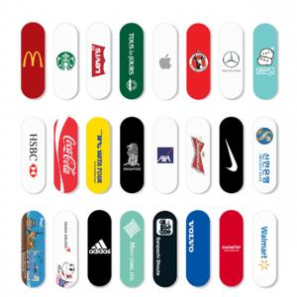

【상세/제작정보】 | 핸드폰의 자유 그리고 슬림과 편안함

【인쇄/포장옵션】 | 풀칼라, 개별인쇄 / OPP(비닐)

【공급단가】 | 수량 | 100~ | 300~ | 500~ | 1,000~ | 3,000~
*VAT별도 | 단가 | 3,520원 | 3,440원 | 3,360원 | 3,280원 | 3,200원

【상품 URL】 | https://dev.easy1.co.kr:443/src/goods_detail.php?gdno=30358

